상품제안서
벚꽃메모잇(주문제작형) | 상품코드: F05601

 |  |  |  |  |  |  | 02-412-0044 | www.easy1.co.kr
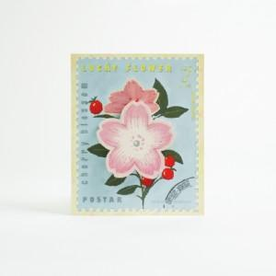

【상세/제작정보】 | 이쁘고 눈에 쏙들어오는 디자인의 메모잇

【인쇄/포장옵션】 | 풀칼라 / OPP(비닐)

【공급단가】 | 수량 | 1,000~ | 2,000~ | 3,000~ | 5,000~ | 10,000~
*VAT별도 | 20매 | 700원 | 670원 | 650원 | 620원 | 600원
 | 30매 | 750원 | 720원 | 700원 | 670원 | 640원
 | 50매 | 820원 | 790원 | 760원 | 730원 | 700원

【상품 URL】 | https://dev.easy1.co.kr:443/src/goods_detail.php?gdno=5601

